処理概要
1.1 | 処理全体像

 | クロールさせるルートサイトを複数指定する。 | クローラー実行 | クロール結果出力 | スクレイプするURLの設定 | スクレーパー実行 | 商品価格等のスクレイピング結果出力
 |  |  |  | ※対象サイト別にURLの定義あり
手作業でのゴミデータ除去が必要。
モノタロウはContains./g/のみを
抽出

App.config

MonotaroCrawlList.csv
ExportMonotaroCrawledUri.txt
MonotaroWebsiteList.csv
ExportMonotaroWebsitePrice.tsv
Scraper::クローラー機能
Scraper::スクレイプ機能

OrangebookCrawlList.csv
ExportOrangebookCrawledUri.txt
OrangebookWebsiteList.csv
ExportOrangebookWebsitePrice.tsv

Temp
メイン | セッティング
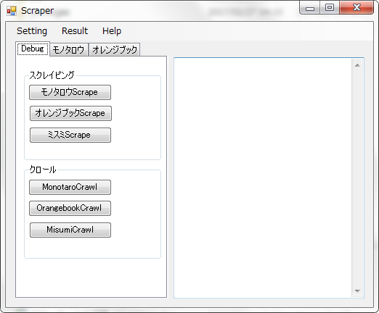

 | 結果

